TC-02
TC ID | Module | UC | Title | Type | Priority | Actor | Precondition | Test Steps | Expected Result | API / Tool | Status | Actual Result | Tester | Last Date Test | Note
TC-02 | Auth | UC-01 | Login สำเร็จด้วย spk1 (user) | API+UI | High | Guest→User | มีบัญชี spk1/password123 | 1. Login ด้วย spk1 / password123 2. ตรวจ token และหน้าคลัง | ได้ JWT role=user; เข้าคลังส่วนตัว | POST /api/login · Bruno Login (spk1) | Pass | Loging เข้าระบบ User spk1 ได้ | RAM | 2026-07-28

ก่อน LOGIN
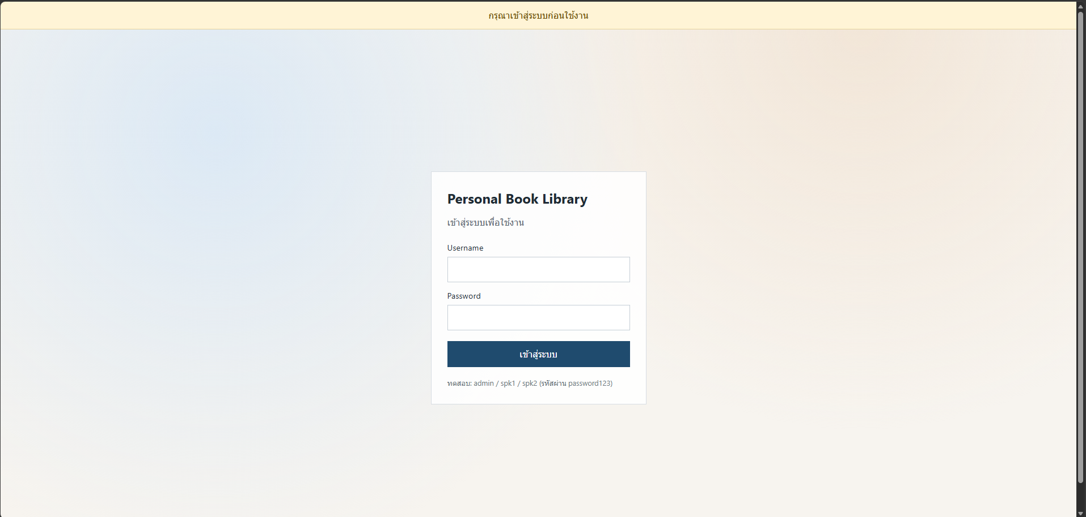

หลัง Login
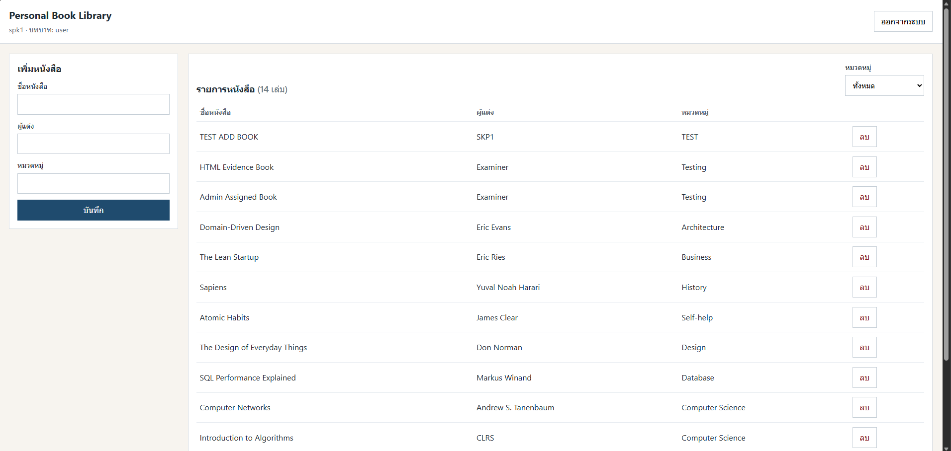

API

